Лист2
 |  |  |  |  |  | заказ 1 коробки | от 5 коробок | от 10 коробок | от 20 коробок
 |  | артикул | цвет | размеры | кол-во ед. в коробке | цена за ед. | цена за ед. | цена за ед. | цена за ед.
1 |  | Сорочка детская-подростковая прямая | белый | 4-16 лет | 48 | 319.00 | 299.00 | 287.00 | 271.00
 |  |  |  |  | сумма за коробку | 15,312.00 | 71,760.00 | 137,760.00 | 260,160.00
2 | 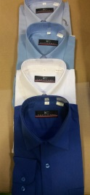 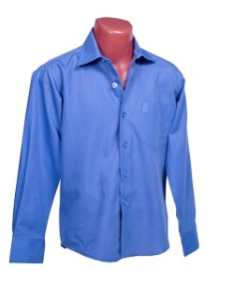 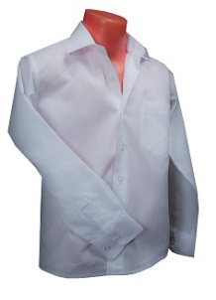 | Сорочка детская-подростковая прямая | белый, голубой, синий, серый, сирень, бирюза, бордо | 4-16 лет | 48 | 319.00 | 299.00 | 287.00 | 271.00
 |  |  |  |  | сумма за коробку | 15,312.00 | 71,760.00 | 137,760.00 | 260,160.00
3 | 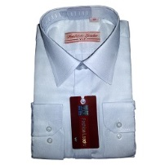 | Сорочка детская-подростковая с выраб. Прямая | белый | 4-16 лет | 48 | 370.00 | 348.00 | 334.00 | 315.00
 |  |  |  |  | сумма за коробку | 17,760.00 | 83,520.00 | 160,320.00 | 302,400.00
4 |  | Сорочка детская-подростковая с выраб. Прямая | голубой, синий, сирень, фиолет | 4-16 лет | 48 | 370.00 | 348.00 | 334.00 | 315.00
 |  |  |  |  | сумма за коробку | 17,760.00 | 83,520.00 | 160,320.00 | 302,400.00
5 | 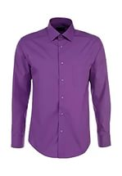 | Сорочка подростковая приталенная | белый, сирень, бирюза, голубой, синий, серый, розовый, черный, бордо | S - 2XL | 24 | 440.00 | 415.00 | 396.00 | 375.00
 |  |  |  |  | сумма за коробку | 10,560.00 | 49,800.00 | 95,040.00 | 180,000.00
6 | 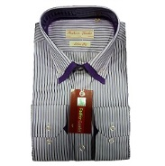 | Сорочка подростковая приталенная с выраб. | белый, сирень, бирюза, голубой, синий, серый, розовый, черный | S - 2XL | 24 | 440.00 | 415.00 | 396.00 | 375.00
 |  |  |  |  | сумма за коробку | 10,560.00 | 49,800.00 | 95,040.00 | 180,000.00
7 | 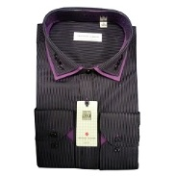 | Сорочка подростковая приталенная с выраб. | белый, сирень, бирюза, голубой, синий, серый, розовый, черный | S - 2XL | 24 | 650.00 | 611.00 | 585.00 | 553.00
 |  |  |  |  | сумма за коробку | 15,600.00 | 73,320.00 | 140,400.00 | 265,440.00

